様式１
黄色いセルのみ入力可
業務経歴書（行政職，教育・研究職）【2026年度版】

申請日 | 氏 名 | ふりがな

 |  |  |  | 様式－1 Ver.01
区 分 | 所属先 （部課まで） | 所在地 （市区町村まで） | 地位・職名 | 業務内容（概要）
選択してください
選択してください
選択してください
選択してください
選択してください
選択してください
＊区分欄は，行政職，教育・研究職を選択

 |  |  | 地盤品質判定士協議会会長殿 上記の事項について虚偽の記載をせず，かつ，事実であることを誓います。

 |  |  | 申請者氏名

記入例（画像）
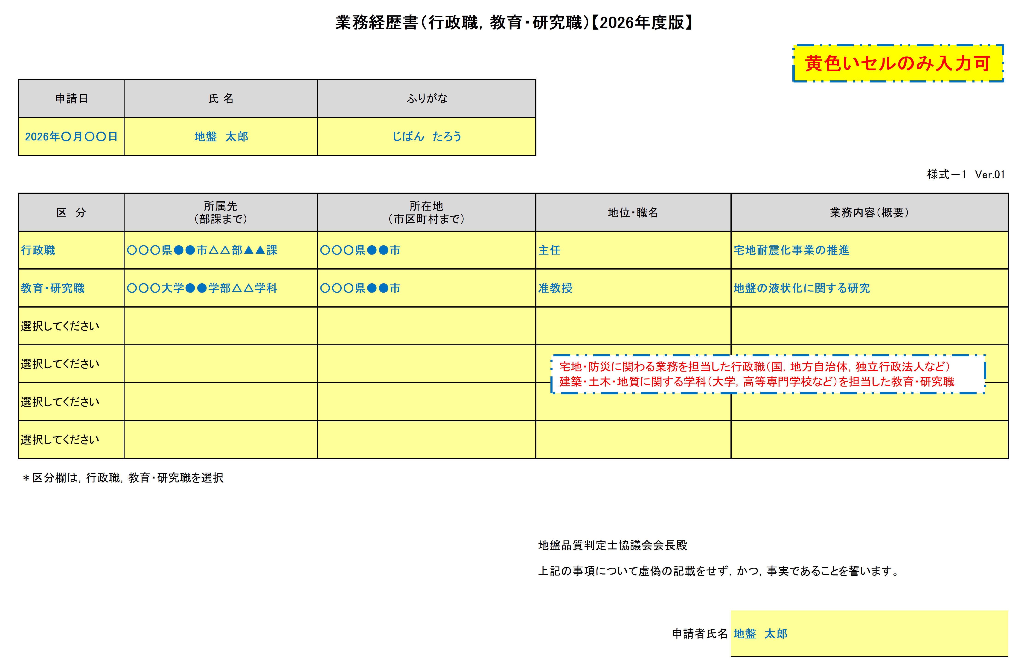

記入例（オリジナル
業務経歴書（行政職，教育・研究職）【2026年度版】
黄色いセルのみ入力可
申請日 | 氏 名 | ふりがな
2026年○月○○日 | 地盤 太郎 | じばん たろう
 |  |  |  | 様式－1 Ver.01
区 分 | 所属先 （部課まで） | 所在地 （市区町村まで） | 地位・職名 | 業務内容（概要）
行政職 | ○○○県●●市△△部▲▲課 | ○○○県●●市 | 主任 | 宅地耐震化事業の推進
教育・研究職 | ○○○大学●●学部△△学科 | ○○○県●●市 | 准教授 | 地盤の液状化に関する研究
選択してください
宅地・防災に関わる業務を担当した行政職（国，地方自治体，独立行政法人など）
建築・土木・地質に関する学科（大学，高等専門学校など）を担当した教育・研究職
選択してください
選択してください
選択してください
＊区分欄は，行政職，教育・研究職を選択

 |  |  | 地盤品質判定士協議会会長殿 上記の事項について虚偽の記載をせず，かつ，事実であることを誓います。

 |  |  | 申請者氏名 | 地盤 太郎

